Estadísticas
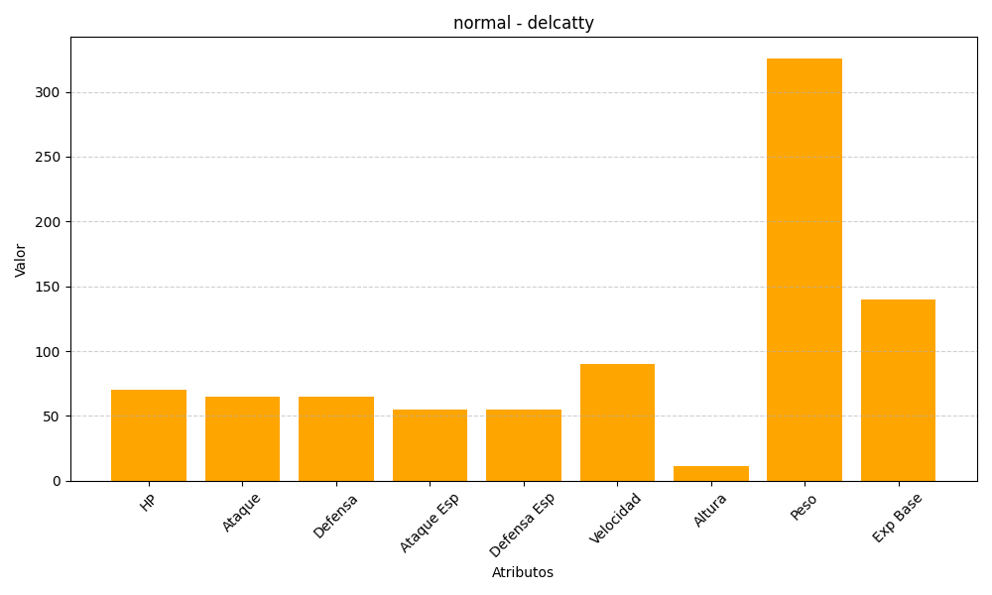
ID | Nombre | Tipo | HP | Ataque | Defensa | Ataque Especial | Defensa Especial | Velocidad | Altura | Peso | Experiencia Base
301 | delcatty | normal | 70 | 65 | 65 | 55 | 55 | 90 | 11 | 326 | 140

